상품제안서
휴대용 피크닉 방수 매트(사이즈 3종) | 상품코드: F23256

 |  |  |  |  |  |  | 02-412-0044 | www.easy1.co.kr
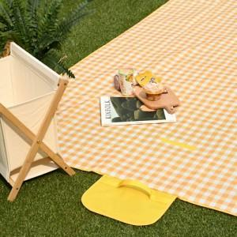

【상세/제작정보】

【인쇄/포장옵션】 | 실크 / 포장불가능

【공급단가】 | 수량 | 100~ | 300~ | 500~ | 1,000~ | 3,000~
*VAT별도 | 100*150cm | 4,410원 | 4,250원 | 4,090원 | 3,930원 | 3,780원
 | 150*200cm | 7,140원 | 6,880원 | 6,630원 | 6,370원 | 6,120원
 | 200*200cm | 8,820원 | 8,500원 | 8,190원 | 7,870원 | 7,560원

【상품 URL】 | https://dev.easy1.co.kr:443/src/goods_detail.php?gdno=23256

